关系图
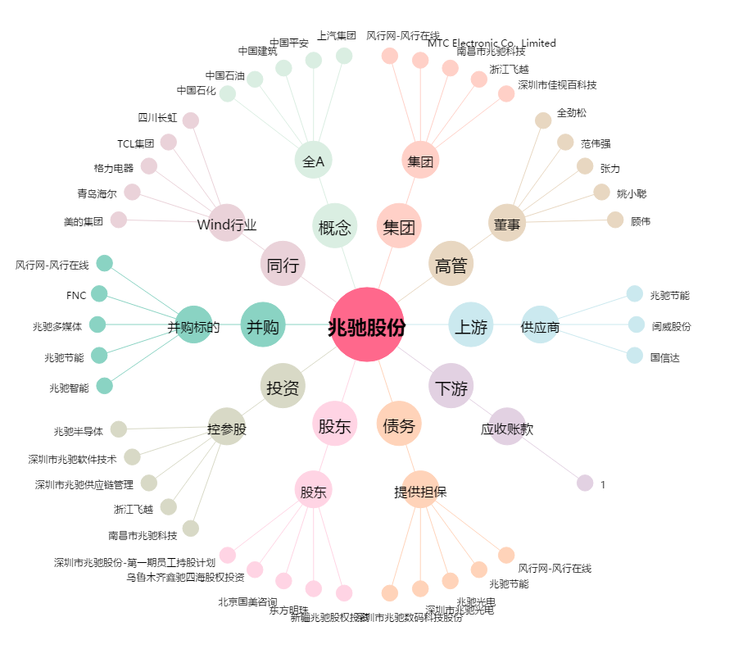
兆驰股份[002429.SZ] - 关系概览图

